상품제안서
브리지스톤 Tour B X 세트 9구 우즈에디션 | 상품코드: S39896

 |  |  |  |  |  |  | 02-713-8555 | www.synergygift.co.kr
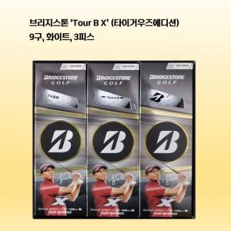

【상세/제작정보】

【인쇄/포장옵션】 | 볼 컬러인쇄 / 포장지포장

【공급단가】 | 수량 | 20~ | 50~ | 100~ | 300~ | 500~
*VAT별도 | 단가 | 46,250원 | 45,510원 | 43,290원 | 42,180원 | 41,440원

【상품 URL】 | https://www.synergygift.co.kr:443/src/goods_detail.php?gdno=39896

